1
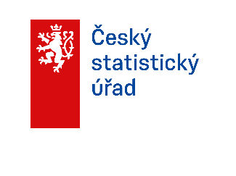

ČÍSLA
Z PRVNÍ RUKY
PRAHA
2025

Regionální statistiky
Praha, červenec 2026
Kód publikace: 330122-26

Zpracoval: Krajská správa ČSÚ
v hl. m. Praze
Ředitel odboru: Ing. Jiří Ročovský
Kontaktní osoba: Mgr. Tomáš Slavíček
e-mail: tomas.slavicek@csu.gov.cz

© Český statistický úřad, Praha, 2026

2
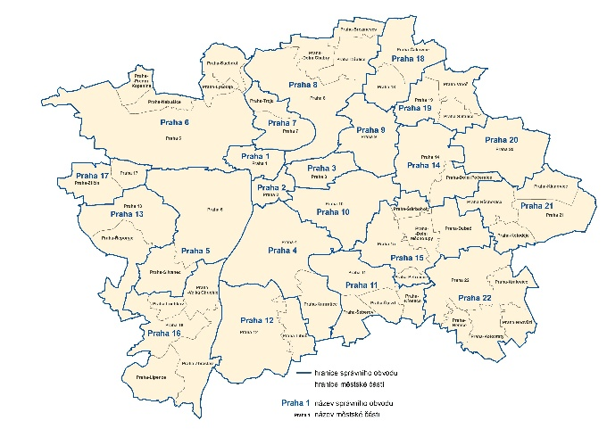
ÚVODNÍ SLOVO

Vážení uživatelé,
tento první souhrn statistických dat za hlavní město Prahu za rok 2025 je určen pro co nejširší veřejnost.
Data, která zde publikujeme, jsme získali díky Vaší ochotě odpovídat na otázky statistických šetření ČSÚ v domácnostech, v podnicích nebo státních institucích. Děkujeme Vám. Data v agregované podobě využívají další uživatelé, ale i samotní jejich původci, tedy soukromé firmy, státní instituce i veřejnost.
Součástí letošního vydání je opět infografika, kterou naleznete uprostřed publikace. Na stejném místě najdete grafy zaměřené na obyvatelstvo Prahy. Součástí je i grafické znázornění demografických dat tří největších měst v Česku (Praha, Brno a Ostrava).

Většina údajů je k dispozici na webu www.csu.gov.cz/praha
V případě potřeby jiných nebo podrobnějších dat nás kontaktujte.

Jana Podhorská
vedoucí oddělení informačních služeb
Krajská správa ČSÚ v hl. m. Praze
+420 737 280 502
infoservispraha@csu.gov.cz

Správní obvody a městské části Prahy

6
OBYVATELSTVO PRAHA 2025

 |  | Zdroj dat: ČSÚ
 | Muži | Ženy
Obyvatelstvo k 31. 12. 2025 | 687,003 | 720,081
v tom ve věku:
0 - 14 | 107,253 | 102,170
15 - 64 | 473,765 | 466,066
65 a více | 105,985 | 151,845
Průměrný věk | 40.5 | 43.5
Sňatky - počet | 6,025
na 1 000 obyvatel | 4.3
Rozvody - počet | 2,345
na 1 000 obyvatel | 1.7
Živě narození - počet | 5,658 | 5,288
na 1 000 obyvatel | 8.3 | 7.4
Zemřelí - počet | 5,914 | 6,214
na 1 000 obyvatel | 8.7 | 8.7
Přirozený přírůstek/úbytek | -256 | -926
na 1 000 obyvatel | -0.4 | -1.3
Přistěhovalí - počet | 31,326 | 26,106
na 1 000 obyvatel | 46.0 | 36.4
Vystěhovalí - počet | 23,229 | 23,817
na 1 000 obyvatel | 34.1 | 33.2
Přírůstek/úbytek stěhováním | 8,097 | 2,289
na 1 000 obyvatel | 11.9 | 3.2
Celkový přírůstek/úbytek | 7,841 | 1,363
na 1 000 obyvatel | 11.5 | 1.9

1) přepočteno na 1000 obyvatel středního stavu (muži a ženy celkem)
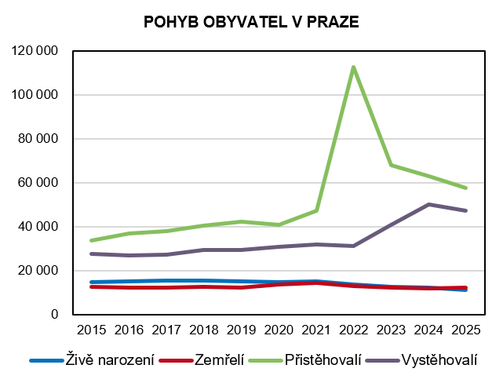

Zdroj dat: ČSÚ

7
VĚKOVÉ SLOŽENÍ OBYVATELSTVA K 31. 12. 2025
 |  |  | Zdroj dat: ČSÚ
 | Muži | Ženy | Celkem
Celkem | 687,003 | 720,081 | 1,407,084
0 - 4 | 32,897 | 31,292 | 64,189
5 - 9 | 36,988 | 35,328 | 72,316
10 - 14 | 37,368 | 35,550 | 72,918
15 - 19 | 43,076 | 37,451 | 80,527
20 - 24 | 39,709 | 37,818 | 77,527
25 - 29 | 39,059 | 39,010 | 78,069
30 - 34 | 51,059 | 49,365 | 100,424
35 - 39 | 56,442 | 55,275 | 111,717
40 - 44 | 55,863 | 55,927 | 111,790
45 - 49 | 61,439 | 60,688 | 122,127
50 - 54 | 53,538 | 53,265 | 106,803
55 - 59 | 38,498 | 39,674 | 78,172
60 - 64 | 35,082 | 37,593 | 72,675
65 - 69 | 28,059 | 33,073 | 61,132
70 - 74 | 28,789 | 37,929 | 66,718
75 - 79 | 24,524 | 36,121 | 60,645
80 - 84 | 15,474 | 25,475 | 40,949
85 a více | 9,139 | 19,247 | 28,386

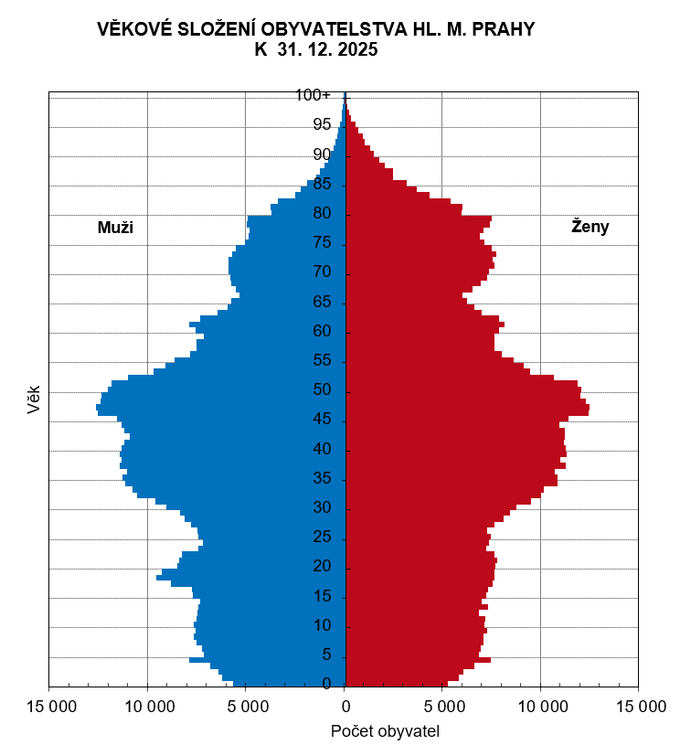

Zdroj dat: ČSÚ

9
OBYVATELSTVO - NAROZENÍ 2025

 |  |  |  | Zdroj dat: ČSÚ
 | Živě narození
 | celkem | mimo manželství | z toho matka ve věku
 |  |  | do 29 let včetně | 30 let a více
Praha | 10,946 | 4,086 | 3,124 | 7,822
Praha 1 | 186 | 84 | 43 | 143
Praha 2 | 405 | 146 | 112 | 293
Praha 3 | 694 | 269 | 178 | 516
Praha 4 | 1,113 | 443 | 335 | 778
Praha 5 | 910 | 352 | 245 | 665
Praha 6 | 934 | 330 | 202 | 732
Praha 7 | 425 | 160 | 79 | 346
Praha 8 | 979 | 360 | 294 | 685
Praha 9 | 726 | 241 | 230 | 496
Praha 10 | 976 | 378 | 257 | 719
Praha 11 | 498 | 193 | 173 | 325
Praha 12 | 481 | 172 | 173 | 308
Praha 13 | 533 | 169 | 158 | 375
Praha 14 | 406 | 177 | 134 | 272
Praha 15 | 433 | 147 | 145 | 288
Praha 16 | 186 | 85 | 49 | 137
Praha 17 | 240 | 90 | 78 | 162
Praha 18 | 300 | 99 | 90 | 210
Praha 19 | 129 | 44 | 39 | 90
Praha 20 | 105 | 39 | 35 | 70
Praha 21 | 119 | 44 | 31 | 88
Praha 22 | 168 | 64 | 44 | 124

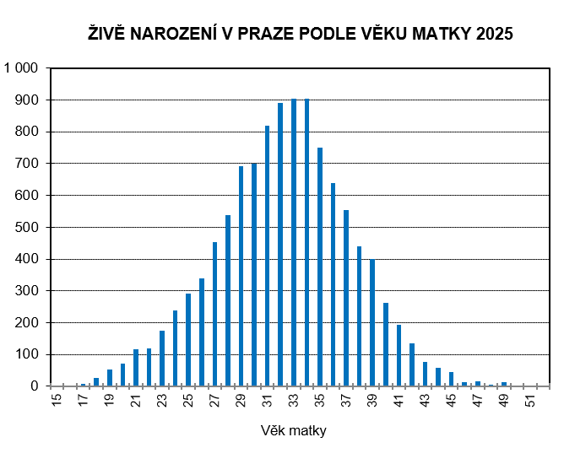

Zdroj dat: ČSÚ

10
OBYVATELSTVO - ZEMŘELÍ 2025

 |  |  |  | Zdroj dat: ČSÚ
 | Celkem | Muži | Ženy | Zemřelí do 1 roku
Praha | 12,128 | 5,914 | 6,214 | 16
Praha 1 | 227 | 123 | 104 | -
Praha 2 | 376 | 191 | 185 | 1
Praha 3 | 708 | 322 | 386 | 1
Praha 4 | 1,539 | 691 | 848 | -
Praha 5 | 766 | 377 | 389 | 1
Praha 6 | 1,151 | 542 | 609 | 1
Praha 7 | 394 | 184 | 210 | -
Praha 8 | 1,262 | 634 | 628 | 3
Praha 9 | 534 | 263 | 271 | 2
Praha 10 | 1,271 | 602 | 669 | 1
Praha 11 | 909 | 480 | 429 | -
Praha 12 | 573 | 318 | 255 | 2
Praha 13 | 444 | 217 | 227 | 1
Praha 14 | 361 | 183 | 178 | 3
Praha 15 | 383 | 180 | 203 | -
Praha 16 | 242 | 124 | 118 | -
Praha 17 | 250 | 124 | 126 | -
Praha 18 | 231 | 107 | 124 | -
Praha 19 | 95 | 40 | 55 | -
Praha 20 | 145 | 72 | 73 | -
Praha 21 | 148 | 81 | 67 | -
Praha 22 | 119 | 59 | 60 | -

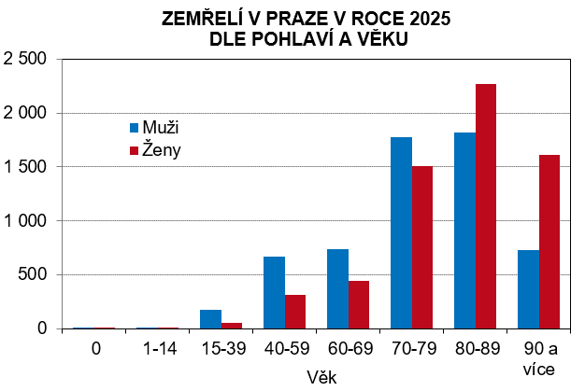

Zdroj dat: ČSÚ

11
OBYVATELSTVO - ROZVODY 2025
 |  |  |  |  |  | Zdroj dat: ČSÚ
 | Rozvody celkem | z toho na návrh ženy | z toho podle počtu nezletilých dětí
 |  |  | bez dětí | 1 dítě | 2 děti | 3 a více
Praha | 2,345 | 244 | 1,084 | 627 | 541 | 93
Praha 1 | 54 | - | 25 | 16 | 10 | 3
Praha 2 | 96 | 14 | 44 | 28 | 20 | 4
Praha 3 | 136 | 9 | 69 | 43 | 23 | 1
Praha 4 | 221 | 34 | 112 | 54 | 45 | 10
Praha 5 | 170 | 13 | 70 | 43 | 46 | 11
Praha 6 | 181 | 5 | 81 | 42 | 47 | 11
Praha 7 | 106 | 6 | 65 | 20 | 18 | 3
Praha 8 | 239 | 21 | 116 | 68 | 47 | 8
Praha 9 | 111 | 13 | 51 | 31 | 26 | 3
Praha 10 | 179 | 19 | 87 | 53 | 34 | 5
Praha 11 | 139 | 20 | 70 | 32 | 31 | 6
Praha 12 | 129 | 13 | 59 | 37 | 28 | 5
Praha 13 | 124 | 13 | 57 | 35 | 28 | 4
Praha 14 | 59 | 12 | 23 | 15 | 20 | 1
Praha 15 | 83 | 6 | 29 | 25 | 25 | 4
Praha 16 | 53 | 7 | 19 | 15 | 16 | 3
Praha 17 | 70 | 4 | 32 | 17 | 20 | 1
Praha 18 | 66 | 12 | 22 | 22 | 20 | 2
Praha 19 | 29 | 7 | 12 | 8 | 7 | 2
Praha 20 | 32 | 5 | 14 | 9 | 9 | -
Praha 21 | 28 | 7 | 13 | 8 | 5 | 2
Praha 22 | 40 | 4 | 14 | 6 | 16 | 4

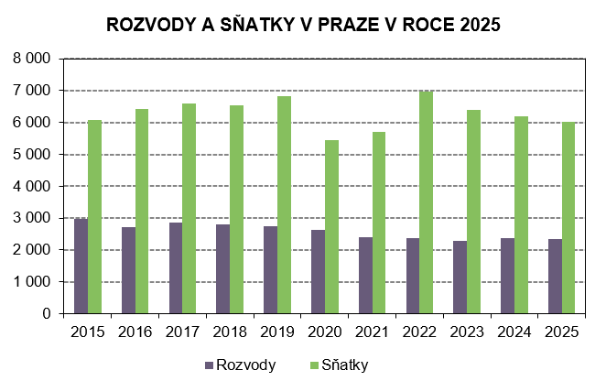

Zdroj dat: ČSÚ

14
STRUKTURA MEZD ZAMĚSTNANCŮ 2025

(včetně subjektů do 10 zaměstnanců - výběrové šetření)
Pramen: Ministerstvo financí ČR, Ministerstvo práce a sociálních věcí ČR
 |  | předběžné údaje
 | Praha | ČR
Průměrná hrubá měsíční mzda (Kč) | 65,594 | 52,202
muži | 74,099 | 57,142
ženy | 56,744 | 46,545
z toho složky mzdy v %:
základní složka | 68.12 | 67.95
prémie, odměny | 14.35 | 14.69
příplatky za přesčas | 0.44 | 0.53
příplatky ostatní | 5.81 | 5.18
náhrady mzdy | 10.96 | 11.36
odměny za pohotovost | 0.32 | 0.30
Medián mezd celkem (Kč) | 52,793 | 44,337
muži | 58,440 | 47,648
ženy | 48,740 | 41,068
Průměrná hrubá měsíční mzda v Kč podle hlavních tříd CZ-ISCO:
1000 řídící pracovníci | 148,435 | 113,226
2000 specialisté | 85,870 | 74,208
3000 techničtí a odborní pracovníci | 60,142 | 55,209
4000 úředníci | 44,702 | 41,820
5000 pracovníci ve službách a prodeji | 39,663 | 36,452
6000 kvalifikovaní pracovníci v zeměd., lesnictví a rybářství | * | 37,152
7000 řemeslníci a opraváři | 44,299 | 43,658
8000 obsluha strojů a zaříz., montéři | 47,770 | 42,028
9000 pomocní a nekvalif. pracovníci | 29,740 | 30,667

* údaje s nízkou spolehlivostí
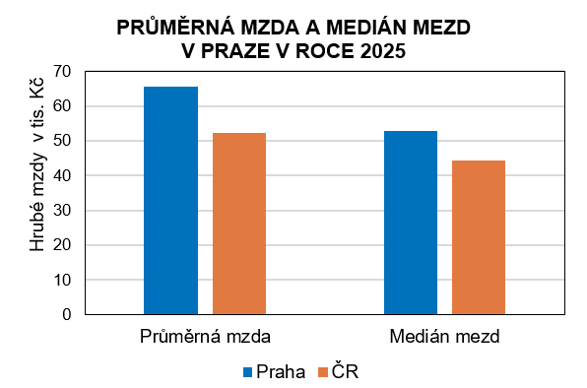

Pramen: MF ČR, MPSV ČR

18
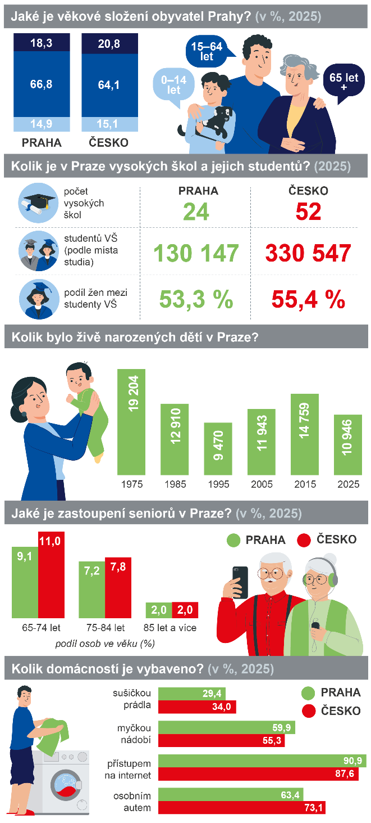

Zdroje dat: ČSÚ, MŠMT, ČÚZK, ČHMÚ a Eurostat

19
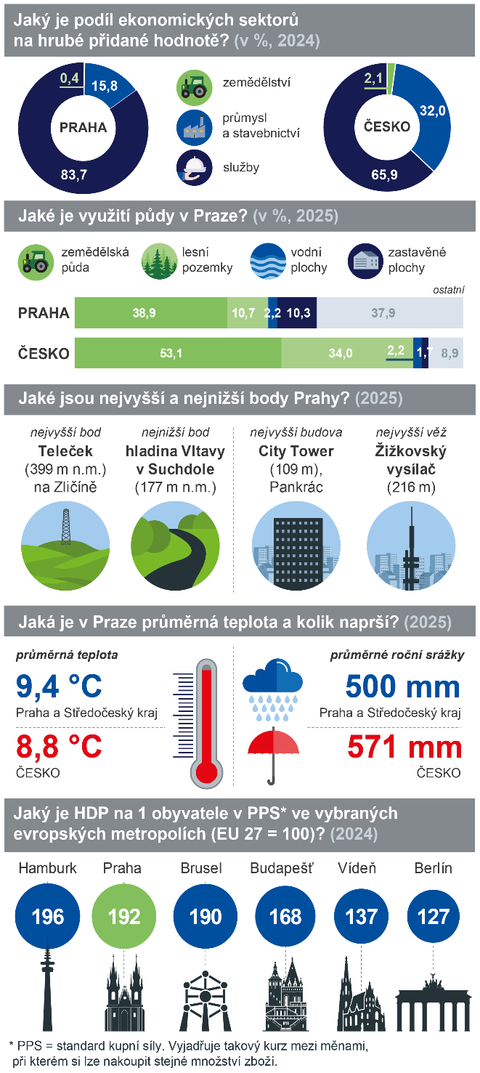

23
ŠKOLSTVÍ V PRAZE 2025/2026
 |  | Zdroj dat: Ministerstvo školství, mládeže a tělovýchovy
 | Praha | Česko
Mateřské školy | 445 | 5,409
počet tříd | 2,009 | 17,513
počet dětí | 40,809 | 347,798
Základní školy | 305 | 4,320
počet tříd | 5,700 | 52,482
počet dětí | 121,333 | 1,002,916
Střední školy | 207 | 1,328
počet tříd | 3,379 | 21,743
počet žáků | 82,684 | 514,881
Konzervatoře | 8 | 18
počet žáků | 1,732 | 3,839
Vyšší odborné školy | 35 | 153
počet studentů | 5,796 | 22,900
s denní formou vzdělávání | 4,020 | 13,931
Vysoké školy1) | 24 | 52
počet fakult | 41 | 149
počet studentů podle místa studia | 130,147 | 330,547
z toho se státním občanstvím ČR | 100,517 | 271,597
počet studentů podle místa trv. bydliště | 40,360 | 330,547
z toho se státním občanstvím ČR | 37,327 | 271,597

1) veřejné, soukromé a státní vysoké školy

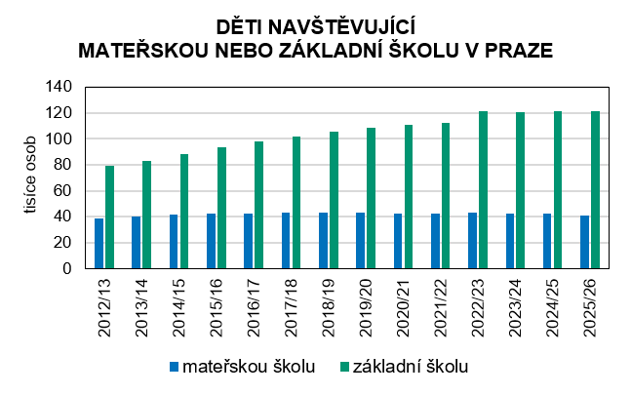

Zdroj dat: MŠMT

24
VÝZKUM A VÝVOJ (VaV) V PRAZE 2024
 |  | Zdroj dat: ČSÚ
 | Praha | Česko
Výdaje na výzkum a vývoj v mil. Kč | 60,173.0 | 146,877.2
z toho podle zdrojů financování:
z podnikových zdrojů | 34,440.3 | 93,075.4
z veřejných zdrojů z ČR | 21,715.3 | 43,115.9
ze zdrojů EU | 3,394.5 | 9,204.7
Podíl výdajů na VaV na HDP (%) | 2.8 | 1.8
Počet pracovníků ve VaV (fyzické osoby) | 46,652 | 122,683
podíl žen (%) | 34.4 | 31.2
Počet pracovníků ve VaV (přepočt. osoby) | 33,918 | 86,948
podíl žen (%) | 31.6 | 28.7
Výzkumní pracovníci (přepočt. osoby) | 19,907 | 49,417
podíl žen (%) | 27.5 | 24.2
z toho podle sektorů provádění VaV:
podnikatelský | 8,091 | 26,480
vládní | 5,343 | 8,061
vysokoškolský | 6,232 | 14,558

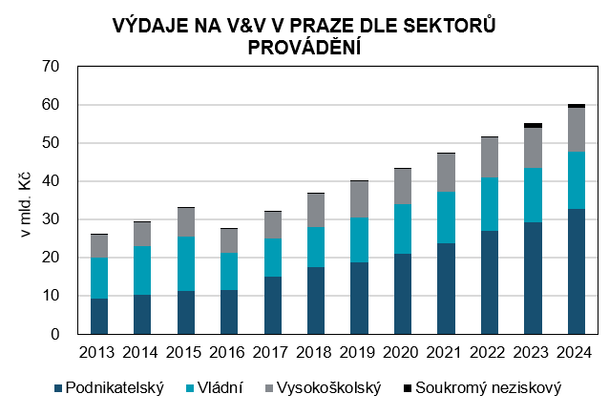

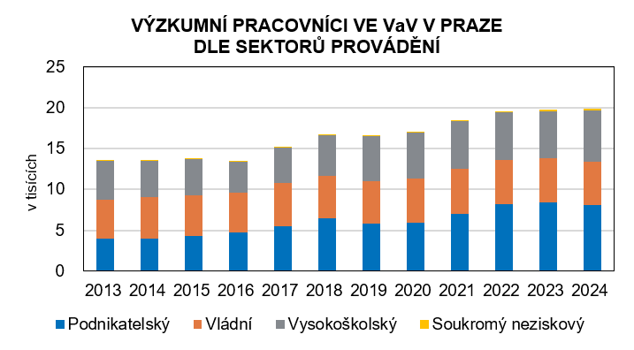

Zdroj: ČSÚ

25
VYDANÁ STAVEBNÍ POVOLENÍ, ORIENTAČNÍ HODNOTA POVOLENÝCH STAVEB 2025
předběžné údaje |  |  | Zdroj dat: ČSÚ
 | Praha | Česko1) | Podíl z Česka (%)

Vydaná stavební povolení celkem | 2,589 | 61,613 | 4.2
na budovy celkem | 2,136 | 38,231 | 5.6
bytové budovy | 1,450 | 23,014 | 6.3
nová výstavba | 266 | 10,607 | 2.5
změna dokon. staveb | 1,184 | 12,407 | 9.5
nebytové budovy | 686 | 15,217 | 4.5
nová výstavba | 97 | 6,701 | 1.4
změna dokon. staveb | 589 | 8,516 | 6.9
inženýrské stavby | 453 | 23,382 | 1.9

Orientační hodnota povole-ných staveb celkem (mil. Kč) | 60,169 | 503,335 | 12.0
budovy celkem | 52,448 | 345,662 | 15.2
bytové budovy | 32,882 | 180,491 | 18.2
nová výstavba | 26,787 | 143,175 | 18.7
změna dokon. staveb | 6,095 | 37,316 | 16.3
nebytové budovy | 19,566 | 165,171 | 11.8
nová výstavba | 7,138 | 93,553 | 7.6
změna dokon. staveb | 12,428 | 71,618 | 17.4
inženýrské stavby | 7,721 | 157,673 | 4.9

Průměrná hodnota na jedno stavební povolení (tis. Kč) | 23,240 | 8,169 | 284.5

1) včetně územně nerozdělených
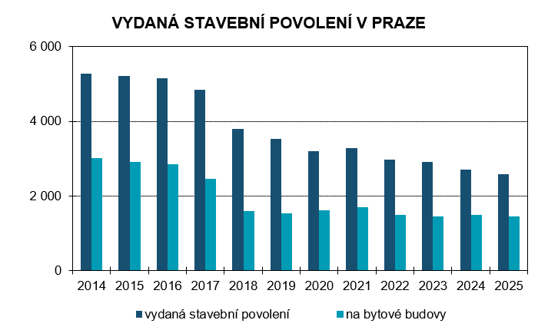

Zdroj dat: ČSÚ

26
BYTOVÁ VÝSTAVBA 2025
podle 22 správních obvodů, předběžné údaje |  |  | Zdroj dat: ČSÚ
 | Byty podle stadia rozestavěnosti
 | zahájené byty | dokončené byty | dokončené byty v nových bytových domech
Praha | 7,380 | 5,325 | 3,409
Praha 1 | 6 | 4 | -
Praha 2 | - | 71 | -
Praha 3 | 1,095 | 100 | 26
Praha 4 | 822 | 276 | 47
Praha 5 | 130 | 701 | 655
Praha 6 | 267 | 463 | 318
Praha 7 | 184 | 124 | 101
Praha 8 | 974 | 458 | 248
Praha 9 | 412 | 790 | 562
Praha 10 | 1,241 | 133 | 37
Praha 11 | 227 | 834 | 703
Praha 12 | 153 | 44 | -
Praha 13 | 455 | 345 | 305
Praha 14 | 198 | 191 | 74
Praha 15 | 298 | 328 | 131
Praha 16 | 109 | 38 | 7
Praha 17 | 27 | 48 | 32
Praha 18 | 260 | 187 | 148
Praha 19 | 228 | 63 | -
Praha 20 | 64 | 21 | -
Praha 21 | 49 | 36 | -
Praha 22 | 181 | 69 | 15

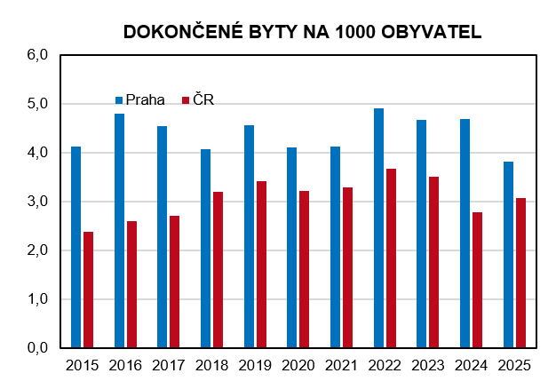

Zdroj dat: ČSÚ

29
CESTOVNÍ RUCH V PRAZE 2025
 |  |  | Zdroj dat: ČSÚ
 | Počet zařízení | Pokoje | Lůžka
Kapacity hromadných ubytovacích zařízení (HUZ) | 831 | 43,892 | 95,700
Hotel ***** | 52 | 7,140 | 14,466
Hotel, motel, botel **** | 281 | 20,166 | 42,318
Hotel, motel, botel *** | 179 | 8,976 | 19,917
Hotel, motel, botel ** | 14 | 440 | 961
Hotel, motel, botel * | 3 | 59 | 211
Hotel garni ****,***,**,* | 34 | 823 | 1,772
Penzion | 98 | 1,289 | 3,094
Kemp | 19 | 206 | 612
Turistická ubytovna | 53 | 1,419 | 4,521
Ostatní HUZ | 98 | 3,374 | 7,828

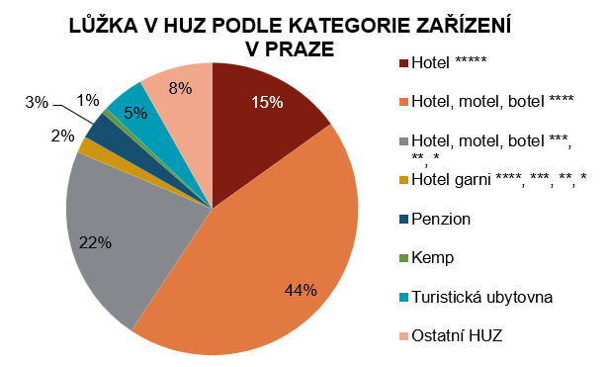

Zdroj dat: ČSÚ

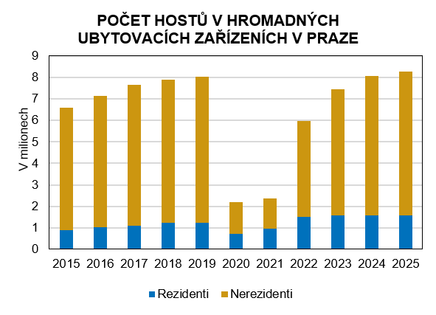

Zdroj dat: ČSÚ

30
CIZINCI V PRAZE (K 31.12.)
Pramen: Ředitelství služby cizinecké policie MV ČR
 | 2022 | 2025
Cizinci1) | 346,306 | 366,227
muži | 169,850 | 188,736
ženy | 176,456 | 177,491
TOP 10 státní občanství:1)
Ukrajina | 170,096 | 174,544
Slovensko | 31,470 | 33,459
Rusko | 27,355 | 23,911
Vietnam | 15,175 | 16,287
Spojené státy | 6,484 | 7,834
Čína | 5,734 | 6,896
Kazachstán | 5,818 | 6,788
Indie | 4,581 | 6,325
Rumunsko | 5,619 | 6,110
Bulharsko | 5,005 | 4,965
Zaměstnaní cizinci
pracovněprávní vztahy cizinců v postavení zaměstnanců | 236,665 | 313,892
cizinci s platným živnostenským oprávněním | 46,540 | 62,829

1) Cizinci včetně osob s mezinárodní ochranou + údaje za závislá území
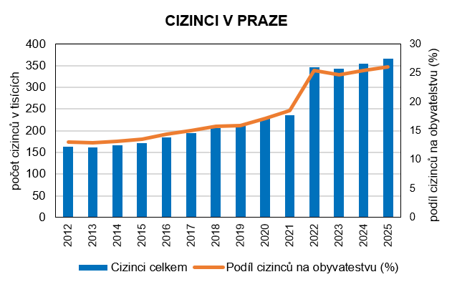

Pramen: Ředitelství služby cizinecké policie MV ČR

31
ZAMĚSTNANCI A MZDY V PRAZE A ČR 2019 podle místa pracoviště
VYBRANÉ ÚDAJE Z REGISTRU EKONOMICKÝCH SUBJEKTŮ

k 31.12.2025 |  | Zdroj dat: ČSÚ
 | Praha | ČR
Počet subjektů celkem | 692,397 | 2,893,480
Počet subjektů se zjištěnou aktivitou | 436,305 | 1,780,970
z toho podle CZ-NACE:
Zemědělství, lesnictví, rybářství | 9,354 | 94,443
Průmysl celkem | 40,943 | 239,727
Stavebnictví | 41,368 | 223,885
Velkoobchod a maloobchod; opravy a údržba motorových vozidel | 63,371 | 225,573
Doprava a skladování | 17,811 | 68,257
Ubytování, stravování a pohostinství | 16,925 | 79,853
Informační a komunik. činnosti | 33,512 | 75,931
Peněžnictví a pojišťovnictví | 7,476 | 42,687
Činnosti v oblasti nemovitostí | 43,335 | 100,179
Profesní, vědecké a technické činnosti | 83,131 | 260,202
Administrativ. a podpůr. činnosti | 16,968 | 54,631
Veřejná správa a obrana; povinné sociální zabezpečení | 234 | 11,131
Vzdělávání | 10,025 | 45,651
Zdravotní a sociální péče | 6,607 | 31,983
Kulturní, zábavní a rekreační činnosti | 12,412 | 53,170
Ostatní činnosti | 21,337 | 131,922

Nově vzniklé subjekty | 39,012 | 128,083
Nově zaniklé subjekty | 21,919 | 81,337

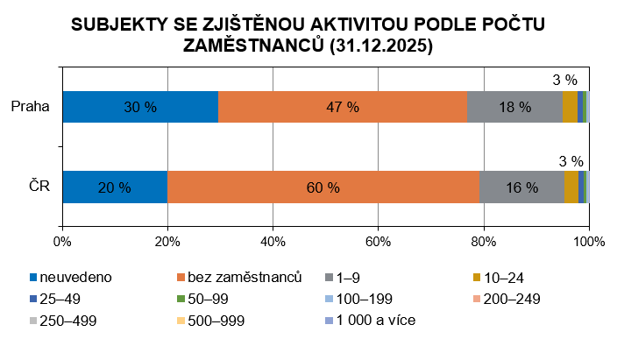

Zdroj dat: ČSÚ

32
MAKROEKONOMIKA 2024
Pramen: ČSÚ
 | Praha | ČR
Hrubý domácí produkt (HDP)
HDP v běžných cenách (mil. Kč) | 2,175,296 | 8,058,158
HDP v běžných cenách, ČR=100 (%) | 27.0 | 100.0
HDP v běžných cenách (mil. EUR) | 86,596 | 320,787
HDP ve srovnatelných cenách, rok 1995=100 (%) | 252.0 | 188.5
HDP ve srovnatelných cenách, rok 2000=100 (%) | 203.5 | 173.4
HDP na 1 obyvatele (Kč) | 1,567,946 | 740,195
HDP na 1 obyvatele, ČR=100 (%) | 211.8 | 100.0
HDP na 1 obyvatele (EUR) | 62,418 | 29,466
HDP na 1 obyvatele v paritě kupní síly (PPS) | 76,693 | 36,205
HDP na 1 obyvatele v paritě kupní síly (PPS), EU 27=100 (%) | 192.0 | 90.6
HDP na 1 zaměstnance (Kč) | 2,661,730 | 1,725,907
HDP na 1 zaměstnaného (Kč) | 2,087,488 | 1,478,331
Hrubá přidaná hodnota (HPH) v mil. Kč | 1,985,663 | 7,355,682
Čistý disponibilní důchod domácností (ČDDD)
ČDDD v běžných cenách (mil. Kč) | 732,893 | 4,351,855
ČDDD na 1 obyvatele (Kč) | 528,267 | 399,747
Tvorba hrubého fixního kapitálu
Tvorba hrubého fixního kapitálu v běžných cenách (mil. Kč) | 650,678 | 2,135,611
Tvorba hrubého fixního kapitálu na 1 obyvatele (Kč) | 469,006 | 196,170

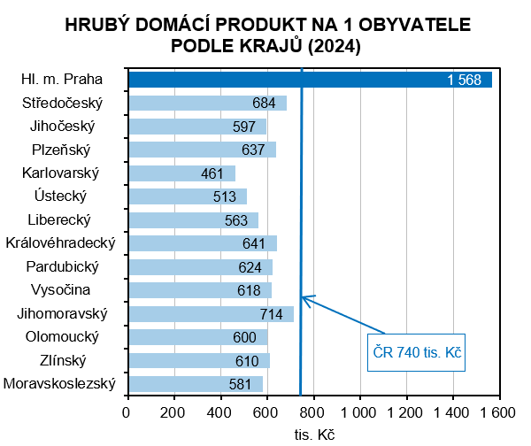

Zdroj dat: ČSÚ

34
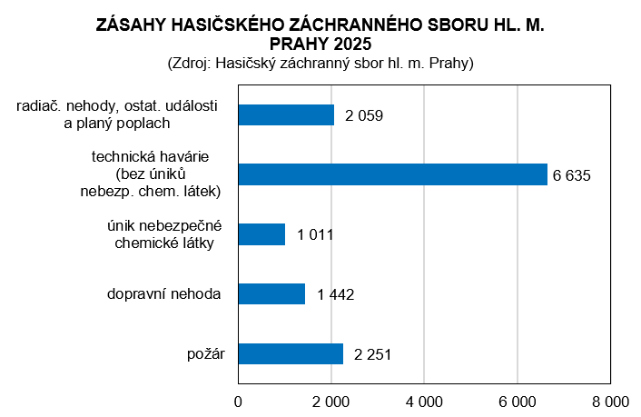
ZAMĚSTNANCI A MZDY V PRAZE A ČR 2019 podle místa pracoviště
KRIMINALITA, NEHODY, POŽÁRY 2025

Pramen: Policejní prezidium ČR a Hasičský záchranný sbor hl. m. Prahy
 |  | předběžné údaje
 | Praha | ČR
Registrované trestné činy | 34,853 | 170,051
z toho:
hospodářská kriminalita | 2,648 | 12,302
obecná kriminalita | 30,003 | 137,813
loupeže | 204 | 1,346
vloupání do bytů a rodinných domů | 695 | 3,142
znásilnění | 210 | 1,086
vraždy | 23 | 156
Trestné činy na 1 000 obyvatel | 24.9 | 15.6
Objasněné trestné činy | 9,344 | 76,827
Dopravní nehody | 11,030 | 85,518
spáchané pod vlivem alkoholu | 429 | 4,398
Usmrcené osoby | 15 | 421
Zraněné osoby
těžce | 167 | 1,647
lehce | 2,228 | 25,013
Dopravní nehody na 1000 obyv. | 7.9 | 7.9
Požáry | 2,287 | 19,031
Usmrcené osoby | 14 | 113
Zraněné osoby | 94 | 1,572
Požáry na 1 000 obyvatel | 1.6 | 1.7

